Лист 1
Прайс-лист
МИР ПРЯЖИ

В валюте: руб. (курс 1).
Цены указаны на 07.08.2020

№ | Номенклатура/ Характеристика номенклатуры | Описание | Изображение | Артикул | Цена | Ед. | Остаток | Ссылка на сайт
 | Набор проволоки с памятью "Астра" 7709253 | Набор проволоки с памятью "Астра" 7709253 | 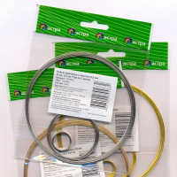 | 7709253 | 56.92 |  |  | Изображение
 | Набор проволоки с памятью "Астра" 7709253 (золото) |  | 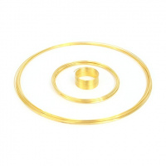 |  | 56.92 | шт | 37 | Изображение
 | Набор проволоки с памятью "Астра" 7709253 (розовое золото) |  | 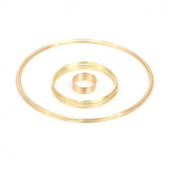 |  | 56.92 | шт | 42 | Изображение
 | Проволока "Астра" 7701211, 2 мм*10 м | Проволока "Астра" 7701211, 2 мм*10 м | 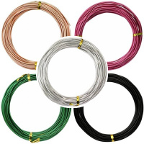 | 7701211 | 158.61 |  |  | Изображение
 | Проволока "Астра" 7701211, 2 мм*10 м (23) |  | 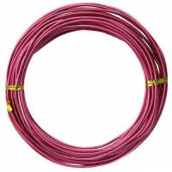 |  | 158.61 | шт | 28 | Изображение
 | Проволока с памятью для браслета "Астра" 7705122, 2шт*10 витков (цвет: золото) | Проволока с памятью для браслета, 2шт*10 витков | 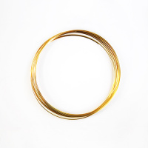 | 7705122 | 52.26 |  |  | Изображение
 | Проволока с памятью для браслета "Астра" 7705122, 2шт*10 витков (цвет: золото) |  |  |  | 52.26 | шт | 535 | Изображение
 | Проволока с памятью для браслета "Астра" 7705122, 2шт*10 витков (цвет: серебро) | Проволока с памятью для браслета, 2шт*10 витков | 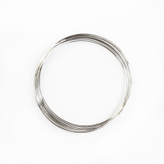 | 7705122 | 52.26 |  |  | Изображение
 | Проволока с памятью для браслета "Астра" 7705122, 2шт*10 витков (цвет: серебро) |  |  |  | 52.26 | шт | 494 | Изображение
 | Проволока с памятью для браслета "Астра" 7705123, 2шт*10 витков (цвет: золото) | Проволока с памятью для браслета "Астра" 7705123, 2шт*10 витков (цвет: золото) | 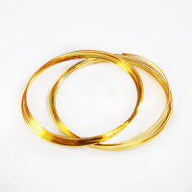 | 7705123 | 68.04 |  |  | Изображение
 | Проволока с памятью для браслета "Астра" 7705123, 2шт*10 витков (цвет: золото) |  |  |  | 68.04 | шт | 108 | Изображение
 | Проволока с памятью для браслета "Астра" 7705123, 2шт*10 витков (цвет: серебро) | Проволока с памятью для браслета "Астра" 7705123, 2шт*10 витков (цвет: серебро) | 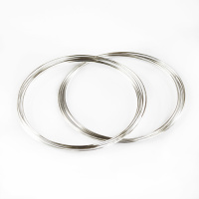 | 7705123 | 68.04 |  |  | Изображение
 | Проволока с памятью для браслета "Астра" 7705123, 2шт*10 витков (цвет: серебро) |  |  |  | 68.04 | шт | 40 | Изображение
 | Проволока с памятью для браслета "Астра" 7705124, 2шт*10 витков (цвет: золото) | Проволока с памятью для браслета "Астра" 7705124, 2шт*10 витков (цвет: золото) | 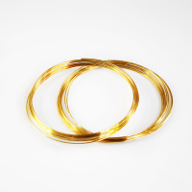 | 7705124 | 47.96 |  |  | Изображение
 | Проволока с памятью для браслета "Астра" 7705124, 2шт*10 витков (цвет: золото) |  |  |  | 47.96 | шт | 89 | Изображение
 | Проволока с памятью для браслета "Астра" 7705124, 2шт*10 витков (цвет: серебро) | Проволока с памятью для браслета "Астра" 7705124, 2шт*10 витков (цвет: серебро) | 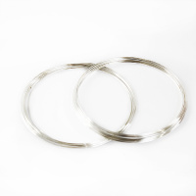 | 7705124 | 47.96 |  |  | Изображение
 | Проволока с памятью для браслета "Астра" 7705124, 2шт*10 витков (цвет: серебро) |  |  |  | 47.96 | шт | 46 | Изображение
 | Проволока с памятью для браслета "Астра" 7705125, 2шт*10 витков (цвет: золото) | Проволока с памятью для браслета "Астра" 7705125, 2шт*10 витков (цвет: золото) | 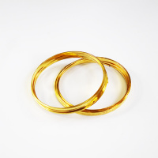 | 7705125 | 57.26 |  |  | Изображение
 | Проволока с памятью для браслета "Астра" 7705125, 2шт*10 витков (цвет: золото) |  |  |  | 57.26 | шт | 99 | Изображение
 | Проволока с памятью для браслета "Астра" 7705125, 2шт*10 витков (цвет: серебро) | Проволока с памятью для браслета "Астра" 7705125, 2шт*10 витков (цвет: серебро) | 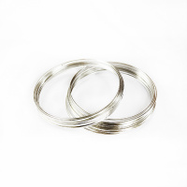 | 7705125 | 57.26 |  |  | Изображение
 | Проволока с памятью для браслета "Астра" 7705125, 2шт*10 витков (цвет: серебро) |  |  |  | 57.26 | шт | 69 | Изображение
 | Проволока с памятью для для колец "Астра" 7705126, 3шт*10 витков (цвет: золото) | Проволока с памятью для для колец "Астра" 7705126, 3шт*10 витков (цвет: золото) | 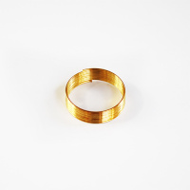 | 7705126 | 35.72 |  |  | Изображение
 | Проволока с памятью для для колец "Астра" 7705126, 3шт*10 витков (цвет: золото) |  |  |  | 35.72 | шт | 13 | Изображение
 | Проволока с памятью для для колец "Астра" 7705126, 3шт*10 витков (цвет: серебро) | Проволока с памятью для для колец "Астра" 7705126, 3шт*10 витков (цвет: серебро) | 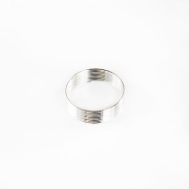 | 7705126 | 35.72 |  |  | Изображение
 | Проволока с памятью для для колец "Астра" 7705126, 3шт*10 витков (цвет: серебро) |  |  |  | 35.72 | шт | 8 | Изображение
 | Синель-проволока "Астра" 7708692, d=6 мм, h=30 см, 30 шт. | Синель-проволока "Астра" 7708692, d=6 мм, h=30 см, 30 шт. | 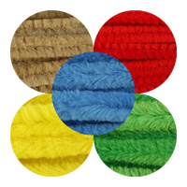 | 7708692 | 39.82 |  |  | Изображение
 | Синель-проволока "Астра" 7708692, d=6 мм, h=30 см, 30 шт. (A-013 св зеленый) |  | 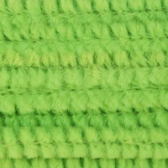 |  | 39.82 | шт | 517 | Изображение
 | Синель-проволока "Астра" 7708693, d=12 мм, h=30 см, 15 шт. | Синель-проволока "Астра" 7708693, d=12 мм, h=30 см, 15 шт. | 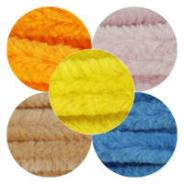 | 7708693 | 33.69 |  |  | Изображение
 | Синель-проволока "Астра" 7708693, d=12 мм, h=30 см, 15 шт. (A-013 св зеленый) |  | 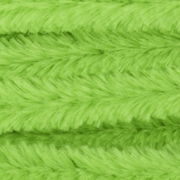 |  | 33.69 | шт | 5 | Изображение
 | Синель-проволока "Астра", 12 мм*30 см, 15 шт./упак. | Синель-проволока "Астра", 12 мм*30 см, 15 шт./упак. | 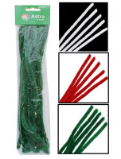 | 7719570 | 39.44 |  |  | Изображение
 | Синель-проволока "Астра", 12 мм*30 см, 15 шт./упак. (A-027 темно-розовый) |  | 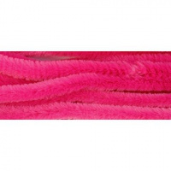 |  | 39.44 | шт | 4 | Изображение
 | Синель-проволока "Астра", 12 мм*30 см, 15 шт./упак. (A-028 красный) |  | 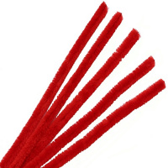 |  | 39.44 | шт | 1 | Изображение
 | Синель-проволока "Астра", 6 мм*30 см, 30 шт./упак. | Синель-проволока "Астра", 6 мм*30 см, 30 шт./упак. | 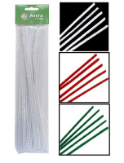 | 7719569 | 32.58 |  |  | Изображение
 | Синель-проволока "Астра", 6 мм*30 см, 30 шт./упак. (A-028 красный) |  | 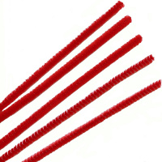 |  | 32.58 | шт | 45 | Изображение
 | Синель-проволока "Астра", 6 мм*30 см, 30 шт./упак. (A-036 зеленый) |  | 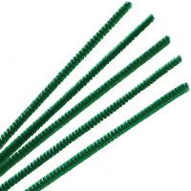 |  | 36.26 | шт | 33 | Изображение

